Quick Response
QUICK RESPONSE PDCA
VIM Data
 |  | Valeo / Contact name [1] |  | PRODUCT (Designation + Ref) [2] |  |  |  |  |  | ORIGIN [3] |  |  |  | Which LLC was already issued on similar problem? [21] |  |  |  | Supplier Incident Details
 |  | Ms. Guylaine Midoux |  | Flex brushcard 2L 3C + W000037397 |  |  |  |  |  | Warranty |  | Supplier |  | NO |  |  |  | Supplier Incident number | VWS-W11CHA1-2401-009
 |  |  |  |  |  |  |  |  |  | 0km Return |  | Logistic |  |  |  |  |  | Valeo SRM Incident number | VWS-W11CHA1-2401-009
 |  |  |  |  |  |  |  |  |  | Internal |  | Project |  |  |  |  |  | Date of Valeo notification | 2024-01-25
 |  |  |  |  |  |  |  |  |  |  |  | Safety |  |  |  |  |  | Opened date & Time | 25/01/2024 at 00h01

 | WHAT IS THE PROBLEM ? > Use 5W + 2H to know what is the Current Situation ? |  |  |  |  |  |  |  |  |  |  |  |  | Did you detect any VARIABILITY during sorting ? [22]
 | 5W2H |  |  |  |  |  | CHARACTERIZATION |  |  |  |  |  |  |  | Real data of the detected VARIABILITY...? ( please identify the involved standards ) | Standard issue?[28] | Deployment issue?[29] | Enforcement issue?[30] | Factor(s) to include in FTA Occ or FTA Non Det
 | WHAT happened? [4] | Standard: the position of the pins is 0 ± 0,4mm OK part: One pin (ground) is bent at 0,15mm. NOK part: The two pins are bent beyond the limits requested Datamatrix: 104356 - Label box traceability: D231222 batch No 2312221 |  |  |  |  | What is the difference between good and bad parts? [11] |  |  | 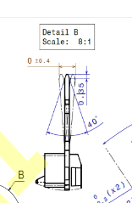 Standard: Pins are not bent : distance= 0+/-0,4 mm bad part: pins are bent distance= 1,01mm Good part part: both pins are alligned and there is no bending |  |  |  | 1/ ... in the MACHINE SETTINGS [23] | NO | NO | NO | NO | NO

 | WHY is it a problem? [5] | Reject by the line Risk of no connection (pin flattened during assembly) between the cover and the brushcard, resulting in no electrical signal (motor not functional). |  |  |  |  | Was part produced in the standard process? [12] |  |  | Yes the part was produced in the standard process without any special events |  |  |  | 2/ ... in the OPERATIONS [24] | Terminals can be dammaged during transfert between electrical tester and final inspection | Yes | Yes | Yes | Yes

 | WHEN detected [6] | 22/01/2024 |  |  |  |  | When was it manufactured at Supplier? [13] |  |  | 2023-12-22
 |  |  |  |  |  |  |  |  |  |  |  |  |  | 3/ ... in the QUALITY CONTROLS [25] | NO | NO | NO | NO | NO
 | WHO detected? [7] (name of operator) | Pascal G. |  |  |  |  | Who manufactured? [14] |  |  | Final Control: 2186 BEN MOHAMED HALIMA 1871 AOUINI OLFA 2793 B MAOUI SOUHIR

 | WHERE detected? [8] | Production Line 3 Flex at the station 13: Loading station of brushcard |  |  |  |  | In which other application or processes product is used? [15] |  |  | W000054852/W000038990/W000037394 |  |  |  | 4/ ... in the RAW MATERIAL [26] | NO | NO | NO | NO | NO

 | HOW detected? [9] | Visually, the operator checks the blister packs before placing them on the tray at the loading station. The NOK part was found in the fifth blister pack (box of 8 blisters) |  |  |  |  | Are we capturing the defect when reinjecting product in normal process? [16] |  |  | Yes, 1-The bad part is detected in the électrical test and rejected in the red box 2- the bad part is detected in the final visual control
 |  |  |  |  |  |  |  |  |  |  |  |  |  | 5/ ...in the PROJECT ACTIVITY [27] Category applicable until SOP + 6 Months | NO | NO | NO | NO | NO
 | HOW MANY bad parts? [10] | 1 |  |  |  |  | Did a similar problem happen previously at customer or internally? [17] |  |  | NO

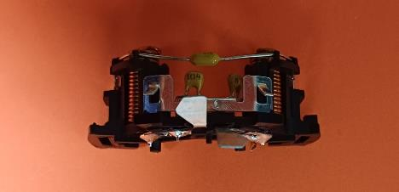
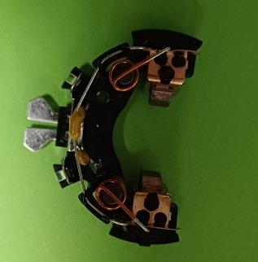
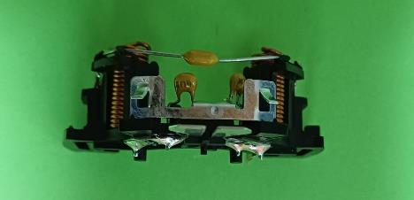
 | 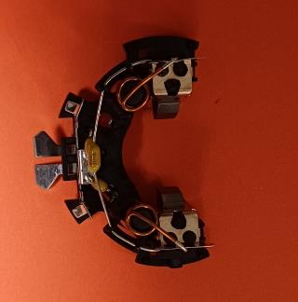 BAD PART [18] |  |  |  |  |  | GOOD PART [19] |  |  |  |  |  |  | WHAT ARE THE IMMEDIATE COUNTERMEASURES (24 hours)?
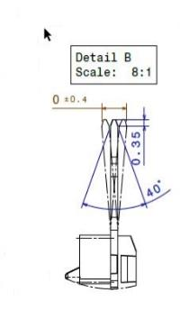

 |  |  |  |  |  |  |  |  |  |  |  |  |  | 1. IMMEDIATE COUNTERMEASURES IN SUPPLIER PERIMETER ? [31] |  |  | WHO |  | DATE | WHERE

 |  |  |  |  |  |  |  |  |  |  |  |  |  | Quality alerte |  |  | Abir C |  | 2024-01-25 | AVO plant

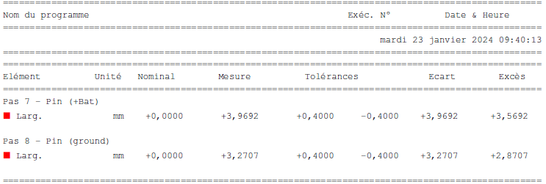
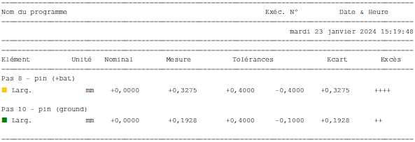
 |  |  |  |  |  |  |  |  |  |  |  |  |  | Sorting of the current Stock |  |  | Abir C |  | 2024-01-25 | AVO plant

 | SORTING ACTIVITY to protect customer [20]

 |  |  | Nb. NG Parts | Nb. Sorted |  | PPM |  |  | Sorting date | WHO |  | Identification OK parts |  | 2. IMMEDIATE COUNTERMEASURES IN VALEO LINE ? [32] |  |  | WHO |  | DATE | WHERE
 | -Results of sorting in Valeo Customer plant |  |  |  | = | '----' |  | PPM
 | -Results of sorting in Valeo plant |  |  |  |  | '----' |  | PPM
 | -Results of sorting in Other Valeo plants |  |  |  |  | '----' |  | PPM
 | -Results of sorting in Transport |  |  |  | = | '----' |  | PPM
 | -Results of sorting in Valeo Logistics platform |  |  |  |  | '----' |  | PPM
 | -Results of sorting in Supplier Logistics platform |  |  |  | = | '----' |  | PPM
 | -Results of sorting in Supplier plant |  | 0 | 46400 | = | 0 |  | PPM | 2024-01-25 | ABIR C
 | -Results of sorting in after-sales stocks |  |  |  | = | '----' |  | PPM
 | TOTAL SORTING |  | 0 | 46400 | = | 0 |  | PPM

 | Production dates of sorted parts | From | To |  |  |  |  | First certified good shipment: |  |  | Label's Number |  | Date
 |  | 2024-01-22 | 2024-01-23 |  |  |  |  |  |  |  | 240122.1/240122.2 |  | 2024-01-25
 | Period of NG parts | Earliest NG part Date | Latest NG part Date |  |  |  |  |  |  |  | Identification OK parts / OK pallets

 | VALEO CAN DETECT THE DEFECT ON THE PRODUCTION LINE AT 100% (YES/NO) ? |  |  |  |  |  |  |  |  |  | If not, Supplier must set up a control at 100% on the Valeo line

Assign
ASSIGNMENT / BREAKDOWN
N° | ASSIGNMENT [1] | RESULTS [2] | WHO [3] | Due date [4] | Done date [5]
1 | Request the bad part from VALEO | The part was arrived with deformed pin | AYMEN G | 2024-01-25 | 2024-02-01
2 | Check the if the defect is dectedble by Electrical test Machine | The bad part created in AVO is detected by Electrical test and rejected to the red box | AYMEN G | 2024-01-25 | 2024-01-25
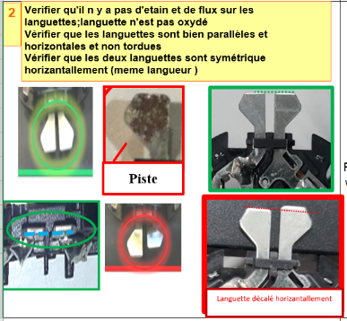
3 | Check the if the defect is dectedable by visual control | Yellow rabbit The bad bad created in AVO is detected by visual control and rejected to the red box | AYMEN G | 2024-01-25 | 2024-01-25
4 | Check the current stock at AVO plant : | W000037397 --> 13600 parts W000037397POL-->144000parts | AYMEN G | 2024-01-25 | 2024-01-25
5 | Check the part in the final pacakaging and if there is a risk to damage the pin | The pins are so far from any risk of deformation | AYMEN G | 2024-01-25 | 2024-01-25
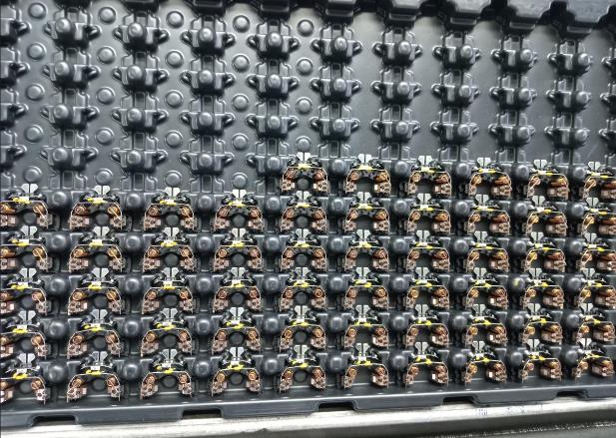
6
7
8
9
10
11
12
13
14
15
16
17
18
19
20
21
22
23
24
25
26
27
28
29
30

Sorting instruction
&
PS12.1-M8 ind. 2
 |  | Instruction de Tri |  |  |  |  |  | Phase | M. à jour : | 2020-11-12
 |  | Déformation de la piste |  |  |  |  |  |  | Indice doc : | 3
Famille produit: |  | PPC Flex1/Flex2 |  |  |  | Client : | Valeo
Références : |  | Toutes les références Continues
Désignation produit : |  | Brushcard Flex1/Flex2

Indust. : |  |  | Product° : |  |  |  | Qualité :
 | Visa rédacteur |  |  | Visa approbateur |  |  |  | Visa vérificateur

1
2
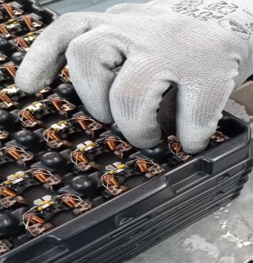
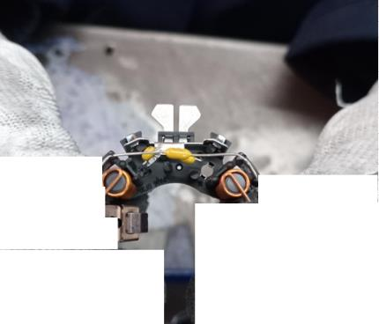
Prendre la pièce de l'alvéole |  |  |  |  | Veriifier si les pistes sont déformées

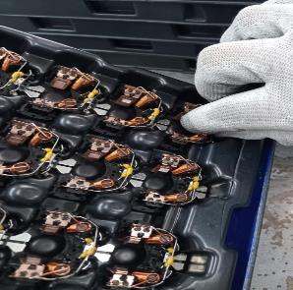

Si la pièce est bonne , la remettre dans l'alvéole

Si la pièce est mauvaise , envoyer la au bac Rouge

Process Flow
Before
PROCESS FLOW [1]

THe bad part was blocked during transfert from electrical tester to the final control workstation
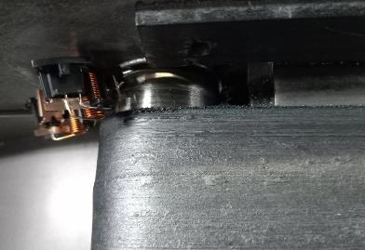

Occurence workstationFinal control conveyor

After

FTA Occ & 5 Whys
FACTOR TREE ANALYSIS FOR OCCURRENCE Why the problem occurred ?

PROBLEM DESCRIPTION (Valeo view) [1]

4M [2] | FACTORS [3] | CONTROL POINT [4] |  | STANDARD [5] |  | FACTOR VALUE ON OK PARTS [6] | FACTOR VALUE ON BAD PARTS [7] | JUDGMENT |  |  | Potential Root Causes | 5 WHYs Physical > System > Managment actions [13]
 |  |  |  |  |  |  |  | Std OK [10] | Meet std [11] | Direct link [12]
 |  |  |  |  |  | Good Part / Situation taken as reference [8] ............................. | Bad Part / Situation taken as reference [9] .............................
METHOD | Transfert of the marked part from electrical test to Visual control inspection | Who ? | Conveyor | What is the standard value? | The operator unload manualy the part from the pallet and put it on the conveyor to be inspected by visual control operator | All parts arrived to the final inspection with alligned terminal | 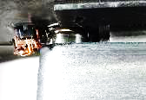 All Parts arrived to the final inspection with alligned terminal and few parts are blocked in the conveyor | N | Y | Y | Terminal was deformed during transfert to final control | 1st WHY | 2nd WHY | 3rd WHY | 4th WHY | 5th WHY
 |  | Does what ? | Transfert the marked part from eletrical test to final control |  |  |  |  |  |  |  |  | The terminal was dammeged by the conveyor belt | The terminal was deformed when it was blocked in the space between conveyor belt and the metal extremity | Vairability of the position of the part in the conveying belt | The belt is not well dimensioned comparing by the part volume and the convoyeing distance is too long | No Guide line to define the good process design in SOP for the Conveying to precise that there is no space can block the parts between the belt and the borders
 |  | When ? | After marking operation | Where is the standard? | Work instruction
 |  | Where ? | FLEX line
 |  | How ? | Automaticly | Standard Number and Index? | PS12.1-M5 ind. 4
 |  | How many parts/often ? | 100%
MATERIAL | Quality of delevred terminal from subsupplier | Who ? | The Subsupplier | What is the standard value? | terminal produced without deformation | terminal delivred with no Deformation | terminal delivred with Deformation | Y | Y | N |  | 1st WHY | 2nd WHY | 3rd WHY | 4th WHY | 5th WHY
 |  | Does what ? | Produce a terminal with no deformations
 |  | When ? | During terminal production | Where is the standard? | Drawing of the terminal
 |  | Where ? | At subsupplier plant
 |  | How ? | by stamterminalg | Standard Number and Index? | DRW-W000037413-D
 |  | How many parts/often ? | 100%
 |  | Who ? |  | What is the standard value? |  |  |  |  |  |  |  | 1st WHY | 2nd WHY | 3rd WHY | 4th WHY | 5th WHY
 |  | Does what ?
 |  | When ? |  | Where is the standard?
 |  | Where ?
 |  | How ? |  | Standard Number and Index?
 |  | How many parts/often ?
 |  | Who ? |  | What is the standard value? |  |  |  |  |  |  |  | 1st WHY | 2nd WHY | 3rd WHY | 4th WHY | 5th WHY
 |  | Does what ?
 |  | When ? |  | Where is the standard?
 |  | Where ?
 |  | How ? |  | Standard Number and Index?
 |  | How many parts/often ?
 |  | Who ? |  | What is the standard value? |  |  |  |  |  |  |  | 1st WHY | 2nd WHY | 3rd WHY | 4th WHY | 5th WHY
 |  | Does what ?
 |  | When ? |  | Where is the standard?
 |  | Where ?
 |  | How ? |  | Standard Number and Index?
 |  | How many parts/often ?
 |  | Who ? |  | What is the standard value? |  |  |  |  |  |  |  | 1st WHY | 2nd WHY | 3rd WHY | 4th WHY | 5th WHY
 |  | Does what ?
 |  | When ? |  | Where is the standard?
 |  | Where ?
 |  | How ? |  | Standard Number and Index?
 |  | How many parts/often ?
 |  | Who ? |  | What is the standard value? |  |  |  |  |  |  |  | 1st WHY | 2nd WHY | 3rd WHY | 4th WHY | 5th WHY
 |  | Does what ?
 |  | When ? |  | Where is the standard?
 |  | Where ?
 |  | How ? |  | Standard Number and Index?
 |  | How many parts/often ?

Action plan & Genba review
ANALYSIS PDCA

REPRODUCE THE DEFECT
WHAT WAS DONE TO REPRODUCE THE CONCERN? [1] | Go the end of line and a observe the conveyor
HOW WAS IT DONE? [2] | accumulate the parts in the end of the conveyor
WHEN WAS IT DONE? [3] | 2024-01-26
WHAT WAS THE RESULT? [4] | The parts were interfered with each other and the pins was blocked in the space between belt and metal

ACTION PLAN FOR PERMANENT COUNTERMEASURES - OCCURRENCE
ROOT-CAUSE [5] | TECHNICAL / SYSTEMIC CORRECTIVE ACTION [6] | STANDARD NUMBER REVISION LEVEL [7] | WHO [8] | Due date [9] | Done date [10] | LLC Done? YES /NO [11] | Generalization to other lines / products / sites ? [12] | Are ALL users including their N+1 (Direct Manager) trained to use this STANDARD ? Yes / No [13] | Is there an ENFORCEMENT plan for the N+1 ( Direct manager ) to ensure the respect of this STANDARD ? Yes / No [14] | Genba Check OK / NOK? [15]
The belt is not well dimensioned comparing by the part volume and the convoyeing distance is too long | Adjust the conveyor to eliminate the space between the belts and metals: screw tensioner to remove the gap |  | Kamel M | 2024-02-07 | 2024-02-07 | YES

The belt is not well dimensioned comparing by the part volume and the convoyeing distance is too long | Change the layout to integrate one final control operator inside the line. To reduce the transfert time and the risk of bending |  | Bilel B | 2024-03-24 | 2024-03-24 | NO

No Guide line to define the good process design in SOP for the Conveying to precise that there is no space can block the parts between the belt and the borders | Create a guide line for the process design taking in account all the risk specially for the conveyor |  | David D | 2024-04-15 | 2024-04-15 | YES

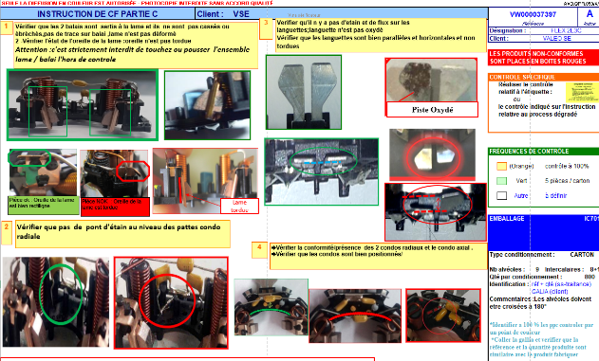
ACTION PLAN FOR PERMANENT COUNTERMEASURES - NON DETECTION
ROOT-CAUSE [5] | TECHNICAL / SYSTEMIC CORRECTIVE ACTION [6] | STANDARD NUMBER REVISION LEVEL [7] | WHO [8] | Due date [9] | Done date [10] | LLC Done? YES /NO [11] | Generalization to other lines / products / sites ? [12] | Are ALL users including their N+1 (Direct Manager) trained to use this STANDARD ? Yes / No [13] | Is there an ENFORCEMENT plan for the N+1 ( Direct manager ) to ensure the respect of this STANDARD ? Yes / No [14] | Genba Check OK / NOK? [15]
Visual inspection is not enought efficient | Integrate the visual control inside the line in the new layout proposal |  | Bilel B | 2024-03-23 | 2024-03-23 | NO

Visual inspection is not enought efficient | Add a camera for visual screen |  | Bilel B | 2024-03-23 | 2024-03-23 | NO

Lack of a guide line which define how to create a control instruction | Create a guide line which define the critria to build the control instruction : respect of the line cycle time, follow a clear way of control, picture format standard | C6.In.S3.10 ind:1 | Mariem BY | 2024-03-24 | 2024-03-24 | YES

The control instruction was not well designed in the SOP adn didn't take in account the cycle time of the line | Split the control point for each control operator with taking in account the cycle time of the line | PS12-M9 ind.6 | Abir C | 2024-03-23 | 2024-03-23 | YES

StEDE3 Matrix
 | StEDE3 Workstation Assessment v2.5
 |  |  |  |  |  |  | 0

Supplier :
Plant location :
Assessment date : |  |  | StEDE3 ASSESSMENT RESULT : |  |  |  | 0/ 9
Workstation assessed :
Assessor / Company
Setter :
Operator : |  |  |  |  |  |  | For supplier self assesment activity, column to be assessed by:
Step 1 : 360° Variability Hunting |  |  | Step 2 : StEDE3 Matrix |  |  |  | Direct Manager of the user |  | Manager from an other APU/Department

Silent Workstation observation for 10/15 min, to detect any potential Variability related to : - machine settings - operator activities - quality controls |  |  | StEDE3 Matrix Excellence Through Standards |  |  |  | EXISTING ? | DEPLOYED ? How were the users trained to apply this STANDARD ? ( including their Direct Manager if not the trainer ) | ENFORCED ? What is the Direct Manager of the users doing to ensure the strict and continuous EXECUTION of this STANDARD ?
 |  |  |  |  |  |  | Clear, Visible, Quantified, Doable. | Respected by users. Can be explained by users. | The Direct Manager checks on genba the respect of the standards and in case a gap is found an action is defined
 |  |  | For a given Process / Workstation : Are StANDARDS for… | … Set-up Parameters … |  | Parameters list, values and limits and necessary work instructions to set the machine/workstation up for production of the selected part number (to be compared with those used during the FDPR / IS) |  |  |  | 
 |  |  |  | ... Work Instructions … |  | Instructions defining how to operate the station safely, to produce parts, and how to maintain the equipment. |  |  |  | 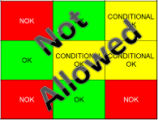
 |  |  |  | … Quality Controls … |  | Activities to control the quality of the operation or of the product after transformation to ensure only good parts are transferred to the next station |  |  |  | 

 | Conclusion :

Step 3 : Findings
StEDE3 Matrix Excellence Through Standards |  | EXISTING ? | DEPLOYED ? | ENFORCED ? |  | "Reduction of the variability in our processes, being production or administrative, is key to ensure the sustainability of any continuous improvement"
0 / 9 |  | Clear, Visible, Quantified, Doable. | Respected by users. Can be explained by users. | Audited by direct manager on Genba at a frequency defined based on frequency of usage of standard. | Category (Ex / Dep / Enf) | Findings and next steps |  |  | Owner | Date | Status | Is FMEA update required ? Yes / No | If "Yes", done date
For a given Process / Workstation : Are StANDARDS for… | ...Set-up Parameters … | 0 | 0 | 0 |  | Finding #1 : Next step :

 |  |  |  |  |  | Finding #2 : Next step :

 |  |  |  |  |  | Finding #3 : Next step :

 | ... Work Instructions … | 0 | 0 | 0 |  | Finding #1 : Next step :

 |  |  |  |  |  | Finding #2 : Next step :

 |  |  |  |  |  | Finding #3 : Next step :

 | ...Quality Controls … | 0 | 0 | 0 |  | Finding #1 : Next step :

 |  |  |  |  |  | Finding #2 : Next step :

 |  |  |  |  |  | Finding #3 : Next step :

 | VALEO signature |  |  |  |  |  | SUPPLIER signature

